Sheet1
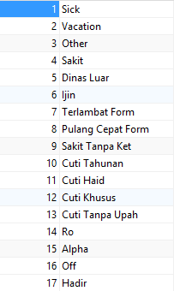
Nik | Tgl Mulai | Tgl Selesai | Jenis | Alasan | Ket Jenis
1304389 | 2020-04-14 00:00:00.000 | 2020-04-14 23:59:00.000 | 7 | Kesulitan Armada kendaraan
1304389 | 2020-04-16 00:00:00.000 | 2020-04-16 23:59:00.000 | 7
1304389 | 2020-04-17 00:00:00.000 | 2020-04-17 23:59:00.000 | 7 | Ban Motor Bocor
1304389 | 2020-04-22 00:00:00.000 | 2020-04-22 23:59:00.000 | 7 | Motor mogok

